ÍNDICE
INSTRUÇÕES DE ACESSO ÀS DEMONSTRAÇÕES FINANCEIRAS DAS SUBSEÇÕES

1 - CLICAR COM O BOTÃO DIREITO DO MOUSE NA FLECHA À DIREITA EXISTENTE NO CANTO INFERIOR ESQUERDO DA TELA

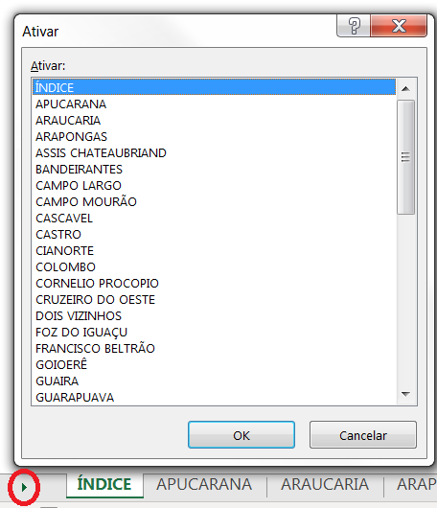

2 - ATRAVÉS DA BARRA DE ROLAGEM, BUSCAR A SUBSEÇÃO DESEJADA. ENCONTRANDO-A, DAR UM DUPLO CLIQUE NO NOME DA MESMA, OU CLICAR NO BOTÃO "OK".

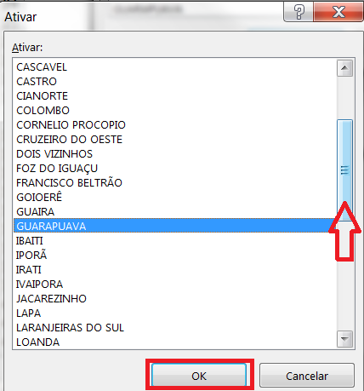

3 - SERÁ POSSÍVEL VISUALIZAR A SUBSEÇÃO DESEJADA

